CP-2
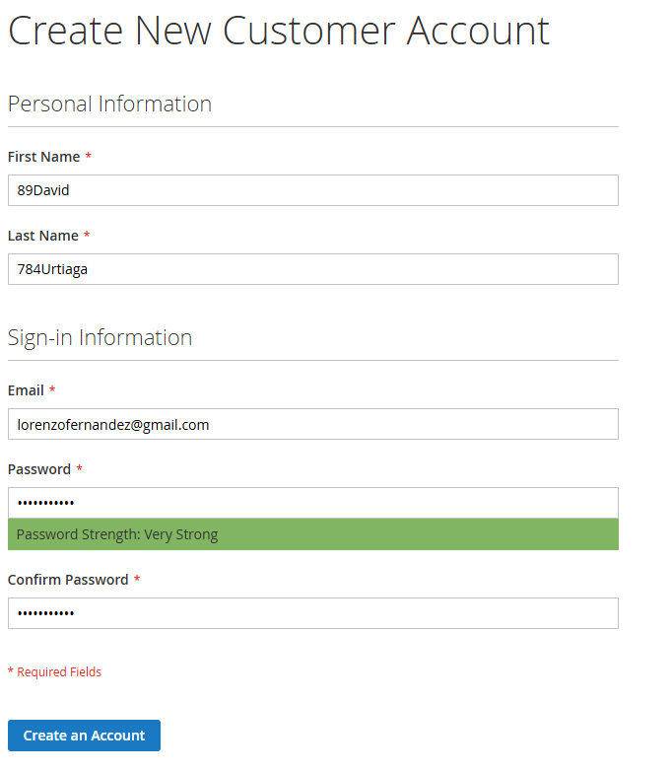
Datos de entrada
First name | 89David
Last name | 784Urtiaga
Email | lorenzofernandez@gmail.com
Password | P@ssw0rd!23
Confirm Password | P@ssw0rd!23

Comentario | La página se refrezca, se muestra un cartel indicando que ya existe una cuenta con esta dirección de correo electrónico pero se esperaba un mensaje que solicite ingresar correctamente los campos "First name" y "Last name" respectivamente.

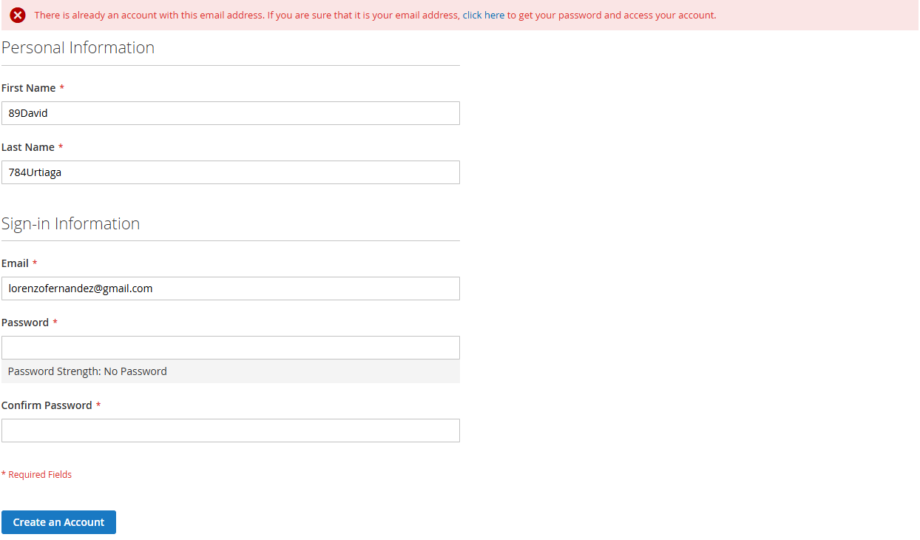
Imagenes de la ejecución:
Antes de la ejecución |  | Despues de la ejecución

CP-3
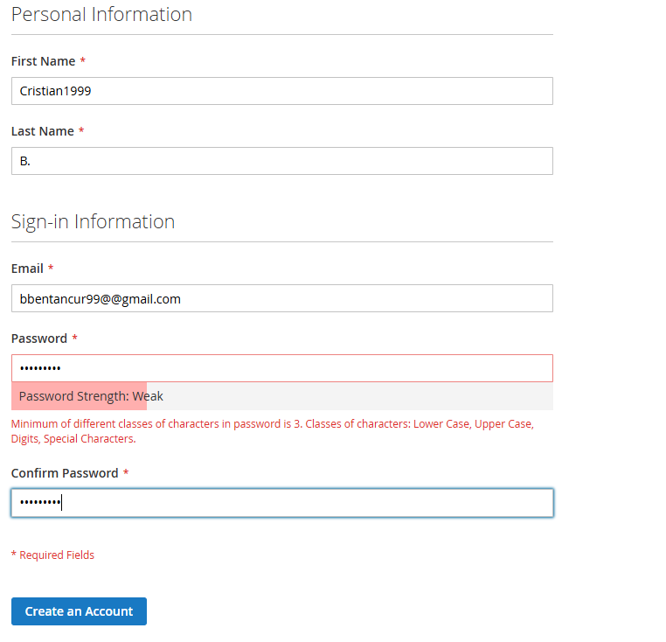
Datos de entrada
First name | Cristian1999
Last name | B.
Email | bbentancur99@@gmail.com
Password | abcdefghi
Confirm Password | abcdefghi

Comentario | Una vez ejecutado se mantiene en la pagina de registro, se muestra un mensaje indicando que en el campo "Email" introduzca una dirección de correo electrónico válida y que el mínimo de diferentes clases de caracteres en la contraseña es 3, pero se esperaba un mensaje que solicite ingresar correctamente el campo "First name".

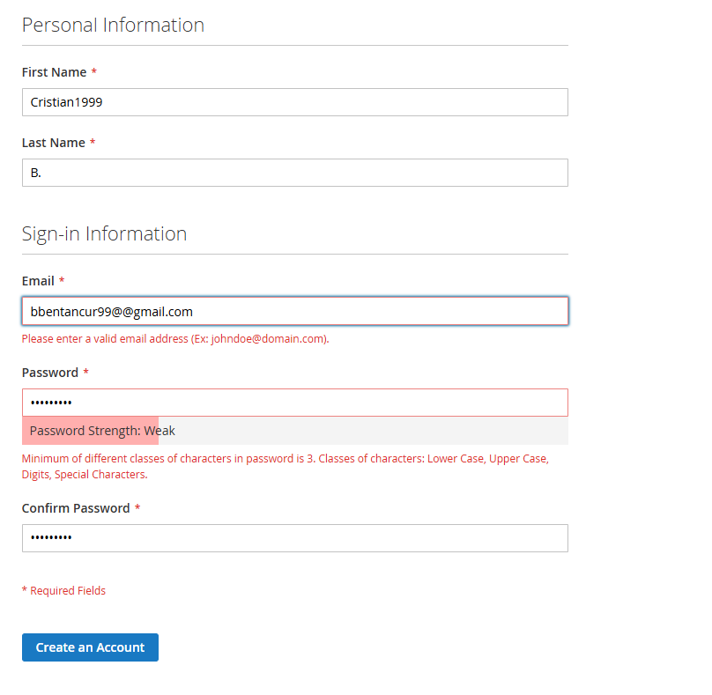
Imagenes de la ejecución:
Antes de la ejecución |  | Despues de la ejecución

CP-8
Datos de entrada
First name | A.
Last name | Rodriguez2025
Email | bbentancur99@@gmail.com
Password | P@ssw0rd!23
Confirm Password | Naranja_1999

Comentario | Una vez ejecutada la solicitud, se mantiene en la pagina de registro, se muestra un cartel indicando que por favor introduzca una dirección de correo electrónico válida, se muestra un cartel indicando que ingrese el mismo valor nuevamente en el campo "Confirm Password" pero se esperaba que se solicite ingresar correctamente el campo "Last name".

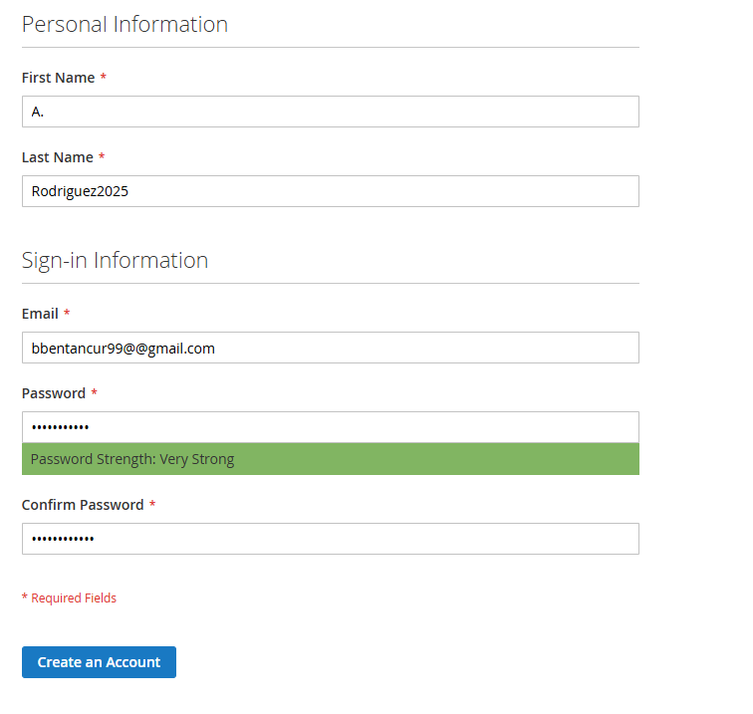
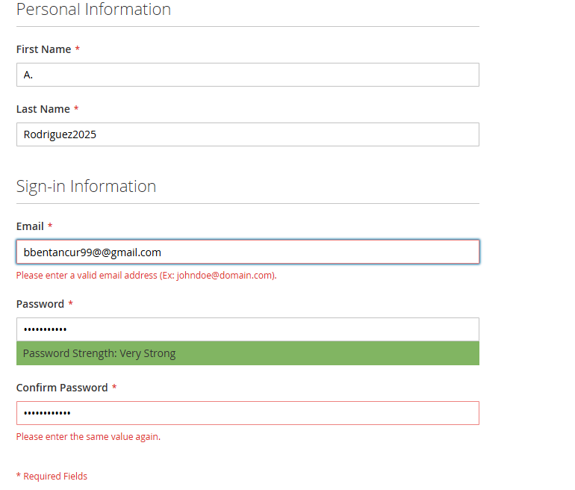
Imagenes de la ejecución:
Antes de la ejecución |  | Despues de la ejecución

